Trofeo Bambini
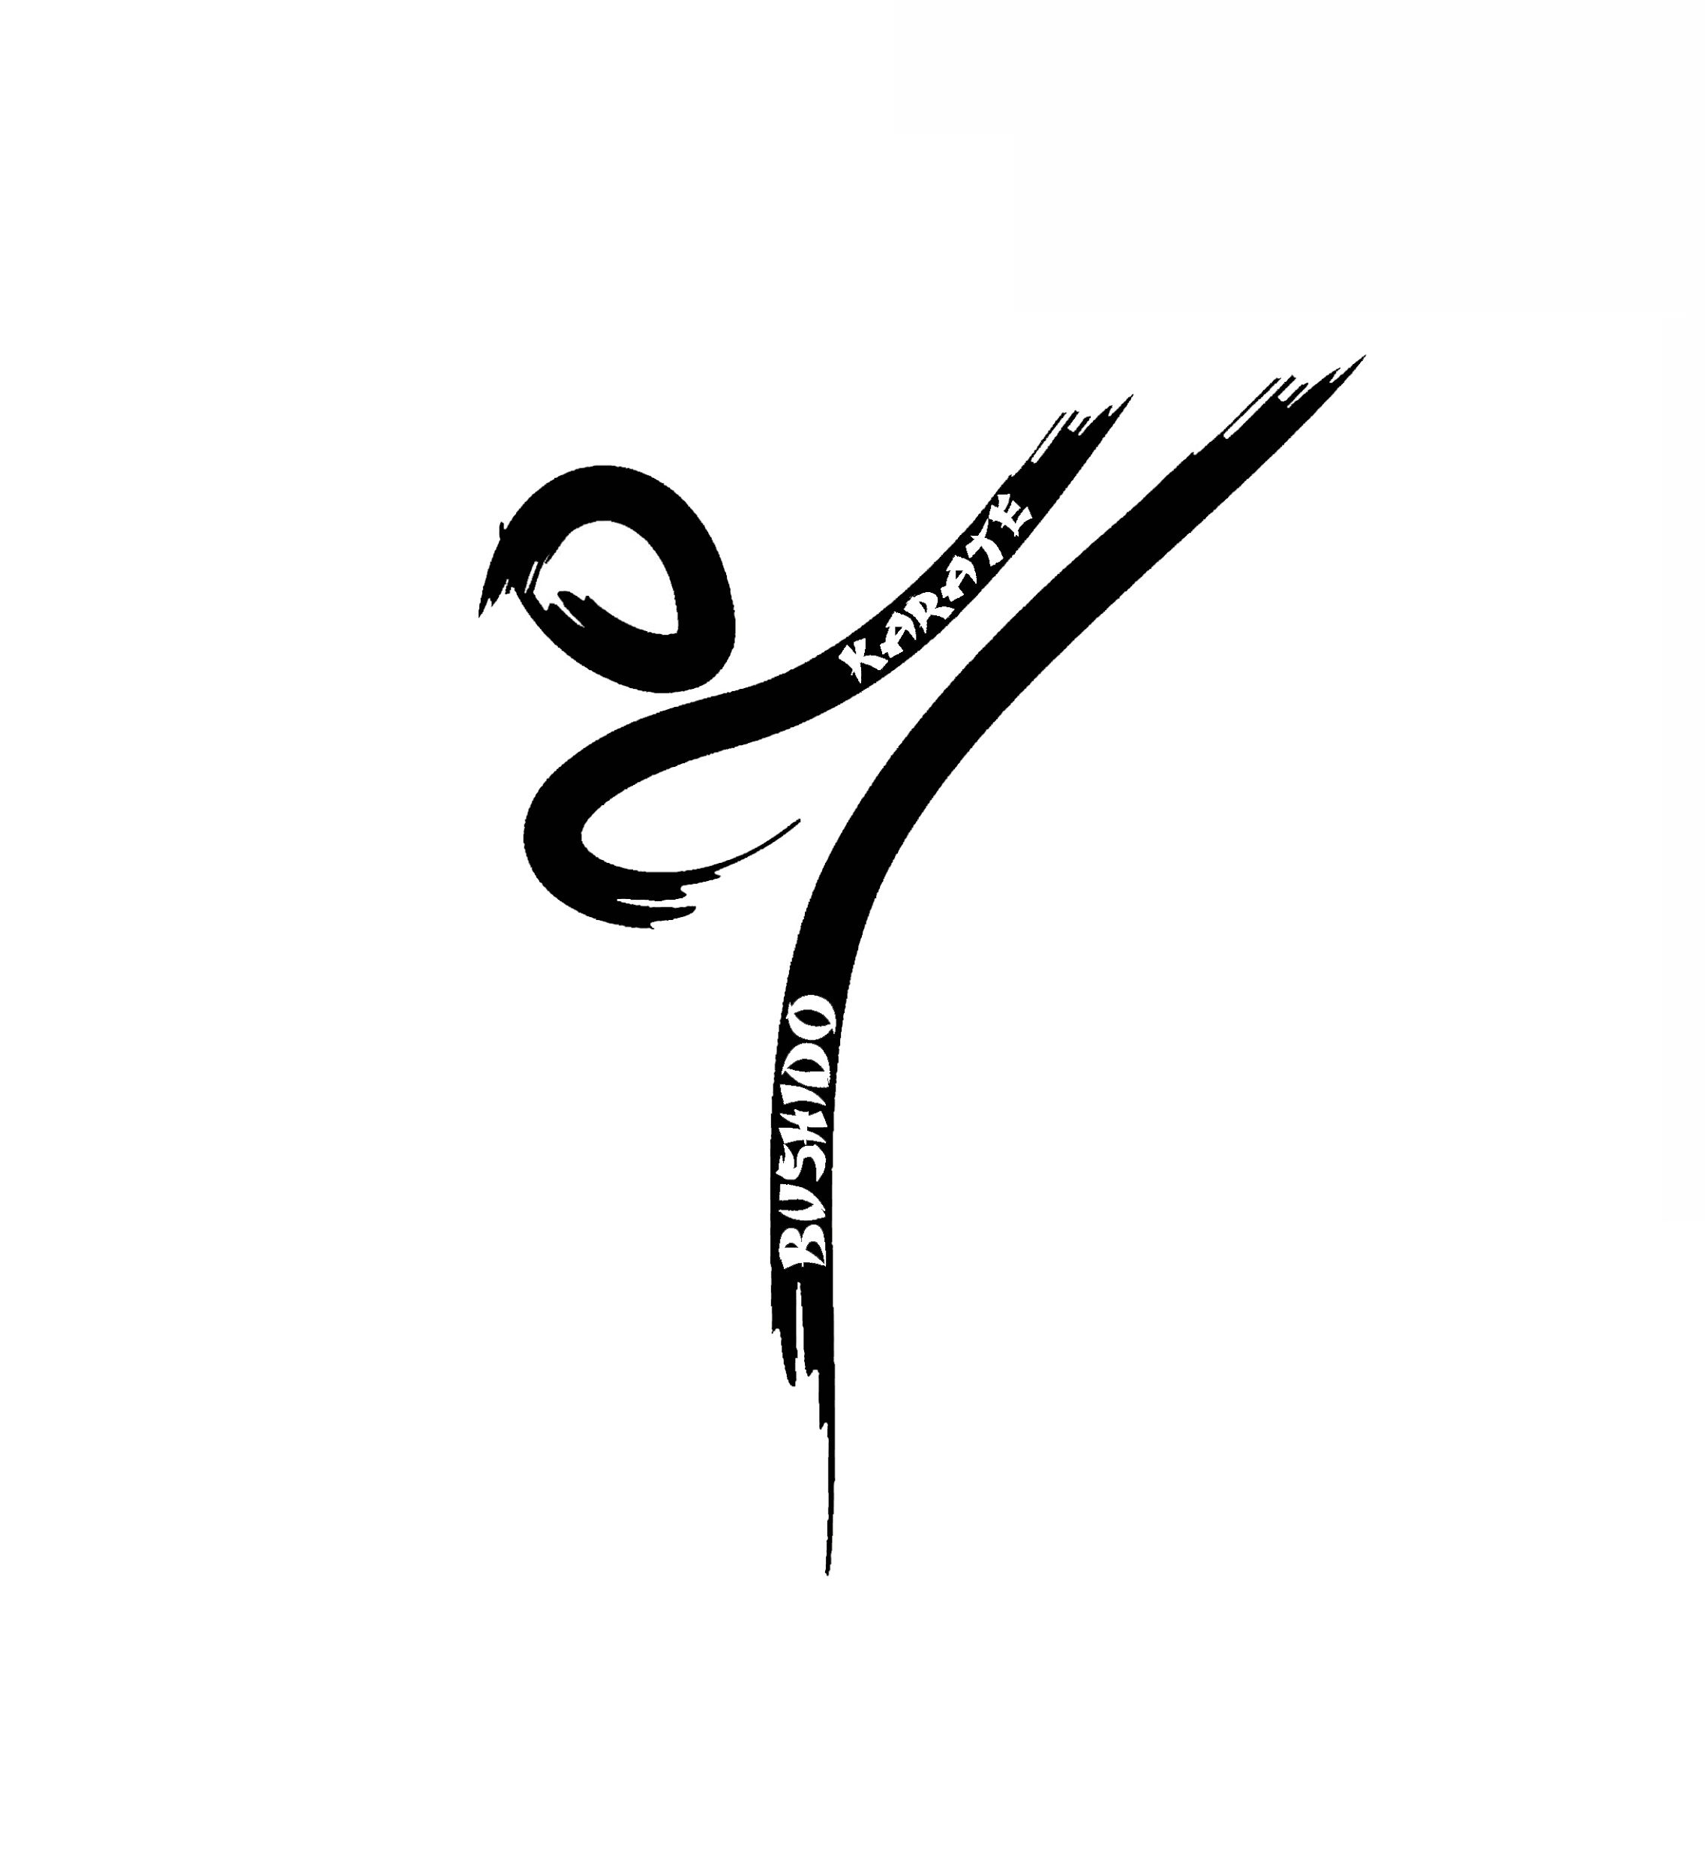 | 12° Trofeo Bushido 16/04/2023
Società
Accompagnatore
Email
Cellulare |  |  |  | KATA A SQUADRE Si ricorda ogni bambino può partecipare ad una sola squadra.

Cognome | Nome | Anno di nascita | Cintura |  | NOME 1 | NOME 2 | NOME 3
 |  |  |  | Squadra 1
 |  |  |  | Squadra 2
 |  |  |  | Squadra 3
 |  |  |  | Squadra 4
 |  |  |  | Squadra 5
 |  |  |  | Squadra 6
 |  |  |  | Squadra 7
 |  |  |  | Squadra 8
 |  |  |  | Squadra 9
 |  |  |  | Squadra 10

 |  |  |  | Quota da versare
 |  |  |  | quota individuale | € 15.00
 |  |  |  | quota singola squadra | € 20.00

 |  |  |  | Si ricorda che il pagamento della quota deve essere effettuato
 |  |  |  | OBBLIGATORIAMENTE sul seguente CC
 |  |  |  | Intestazione | BUSHIDO KARATE ASD
 |  |  |  | Presso | MPS
 |  |  |  | Iban | IT76L0103002833 0000631969 21
 |  |  |  | Causale | saldo 12° Trofeo Bushido

 |  |  |  | categorie
 |  |  |  | anno | cinture
 |  |  |  | 2018 | bianca
 |  |  |  | 2017 | gialla
 |  |  |  | 2016 | arancio
 |  |  |  | 2015 | verde
 |  |  |  | 2014 | blu
 |  |  |  | 2013 | marrone
 |  |  |  | 2012 | nera
 |  |  |  | 2011
 |  |  |  | 2010

